Summary
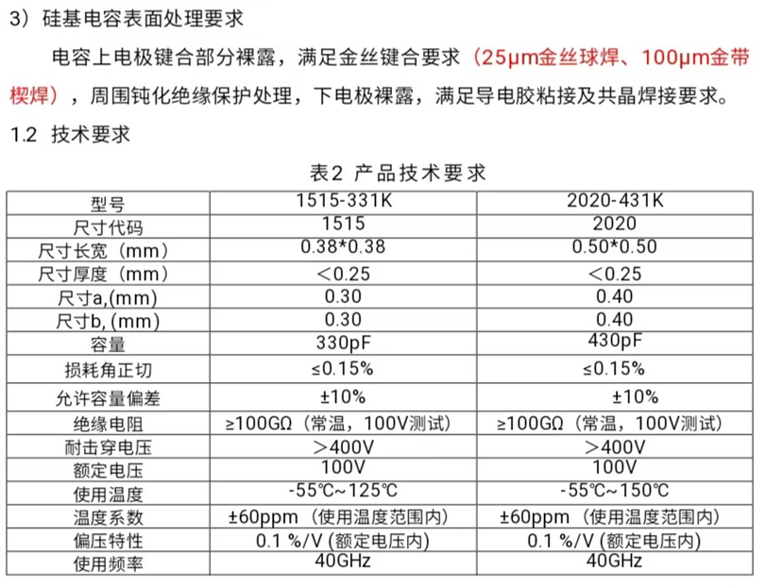
客户规格 |  |  |  |  | Dielectric 介电常数 |  | WY Design |  |  |  |  |  |  | Block 电容（nF） |  | Unit 电容（nF）
序号 | 尺寸(mm) |  | 电压(V) | 容值(pF) | k | ε=k*ε0 (F/m) | d(Å) | Trench length (um) | Trench CD(um) | Trench space(um) | Trench depth(um) | Trench数目 | 总unit数 | 平面 | Trench | 平面 | Trench | 平面+Trench | 电容总量(pF) | AR
1 | 0.38 | 0.38 | 400 | 100 | 3.9 | 3.4515E-11 | 5000 | 13 | 1.6 | 0.3 | 14 | 7 | 144 | 0.00001 | 0.0002 | 0.0000 | 0.0008 | 0.0008 | 120.5 | 9
2 | 0.38 | 0.38 | 400 | 220 | 3.9 | 3.4515E-11 | 5000 | 13 | 1.6 | 0.3 | 32 | 7 | 144 | 0.00001 | 0.0005 | 0.0000 | 0.0018 | 0.0019 | 266.8 | 20
3 | 0.38 | 0.38 | 400 | 330 | 3.9 | 3.4515E-11 | 5000 | 13 | 1.6 | 0.3 | 48 | 7 | 144 | 0.00001 | 0.0007 | 0.0000 | 0.0027 | 0.0028 | 396.8 | 30
4 | 0.5 | 0.5 | 400 | 100 | 3.9 | 3.4515E-11 | 5000 | 13 | 1.6 | 0.3 | 8 | 7 | 256 | 0.00001 | 0.0001 | 0.0000 | 0.0005 | 0.0005 | 127.5 | 5
5 | 0.5 | 0.5 | 400 | 430 | 3.9 | 3.4515E-11 | 5000 | 13 | 1.6 | 0.3 | 35 | 7 | 256 | 0.00001 | 0.0005 | 0.0000 | 0.0020 | 0.0020 | 517.6 | 22

客户规格 |  |  |  |  | Dielectric 介电常数 |  | WY Design |  |  |  |  |  |  | Block 电容（nF） |  | Unit 电容（nF）
序号 | 尺寸(mm) |  | 电压(V) | 容值(pF) | k | ε=k*ε0 (F/m) | d(Å) | Trench length (um) | Trench CD(um) | Trench space(um) | Trench depth(um) | Trench数目 | 总unit数 | 平面 | Trench | 平面 | Trench | 平面+Trench | 电容总量(pF) | AR
1 | 0.38 | 0.38 | 400 | 100 | 3.9 | 3.4515E-11 | 5000 | 13 | 1.6 | 1 | 20 | 5 | 144 | 0.00001 | 0.0002 | 0.0000 | 0.0008 | 0.0009 | 122.8 | 13
2 | 0.38 | 0.38 | 400 | 220 | 3.9 | 3.4515E-11 | 5000 | 13 | 1.6 | 1 | 40 | 5 | 144 | 0.00001 | 0.0004 | 0.0000 | 0.0016 | 0.0017 | 238.9 | 25
3 | 0.38 | 0.38 | 400 | 330 | 3.9 | 3.4515E-11 | 5000 | 13 | 1.6 | 1 | 48 | 5 | 144 | 0.00001 | 0.0005 | 0.0000 | 0.0019 | 0.0020 | 285.4 | 30
4 | 0.5 | 0.5 | 400 | 100 | 3.9 | 3.4515E-11 | 5000 | 13 | 1.6 | 1 | 12 | 5 | 256 | 0.00001 | 0.0001 | 0.0000 | 0.0005 | 0.0005 | 135.8 | 8
5 | 0.5 | 0.5 | 400 | 430 | 3.9 | 3.4515E-11 | 5000 | 13 | 1.6 | 1 | 48 | 5 | 256 | 0.00001 | 0.0005 | 0.0000 | 0.0019 | 0.0020 | 507.3 | 30

客户规格 |  |  |  |  | Dielectric 介电常数 |  | WY Design |  |  |  |  |  |  | Block 电容（nF） |  | Unit 电容（nF）
序号 | 尺寸(mm) |  | 电压(V) | 容值(pF) | k | ε=k*ε0 (F/m) | d(Å) | Trench length (um) | Trench CD(um) | Trench space(um) | Trench depth(um) | Trench数目 | 总unit数 | 平面 | Trench | 平面 | Trench | 平面+Trench | 电容总量(pF) | AR
1 | 0.38 | 0.38 | 400 | 100 | 6.9 | 6.1065E-11 | 5400 | 13 | 1.6 | 1 | 12 | 5 | 144 | 0.00002 | 0.0002 | 0.0001 | 0.0008 | 0.0009 | 125.1 | 8
2 | 0.38 | 0.38 | 400 | 220 | 6.9 | 6.1065E-11 | 5400 | 13 | 1.6 | 1 | 26 | 5 | 144 | 0.00002 | 0.0004 | 0.0001 | 0.0017 | 0.0018 | 258.3 | 16
3 | 0.38 | 0.38 | 400 | 330 | 6.9 | 6.1065E-11 | 5400 | 13 | 1.6 | 1 | 40 | 5 | 144 | 0.00002 | 0.0007 | 0.0001 | 0.0026 | 0.0027 | 391.4 | 25
4 | 0.5 | 0.5 | 400 | 100 | 6.9 | 6.1065E-11 | 5400 | 13 | 1.6 | 1 | 6 | 5 | 256 | 0.00002 | 0.0001 | 0.0001 | 0.0004 | 0.0005 | 121.0 | 4
5 | 0.5 | 0.5 | 400 | 430 | 6.9 | 6.1065E-11 | 5400 | 13 | 1.6 | 1 | 30 | 5 | 256 | 0.00002 | 0.0005 | 0.0001 | 0.0020 | 0.0021 | 526.8 | 19

客户规格 |  |  |  | Dielectric 介电常数 |  | Design |  |  |  |  |  | Block 电容（nF） |  | Unit 电容（nF）
尺寸(mm) |  | 电压(V) | 容值(pF) | k | ε=k*ε0 (F/m) | d(Å) | Trench length (um) | Trench CD(um) | Trench space(um) | Trench depth(um) | Trench数目 | 平面 | Trench | 平面 | Trench | 平面+Trench | 总unit数 | 电容总量(pF) | AR
0.5 | 0.5 | 400 | 430 | 3.9 | 3.4515E-11 | 5000 | 15 | 1.5 | 1 | 36 | 6 | 0.00002 | 0.0005 | 0.0001 | 0.0020 | 0.0020 | 225 | 456.8 | 24
0.5 | 0.5 | 400 | 430 | 3.9 | 3.4515E-11 | 5000 | 15 | 1.6 | 1 | 36.8 | 6 | 0.00002 | 0.0005 | 0.0001 | 0.0020 | 0.0021 | 225 | 469.4 | 23
0.5 | 0.5 | 400 | 430 | 3.9 | 3.4515E-11 | 5000 | 15 | 1.7 | 1 | 40.8 | 5 | 0.00002 | 0.0005 | 0.0001 | 0.0019 | 0.0019 | 225 | 437.3 | 24

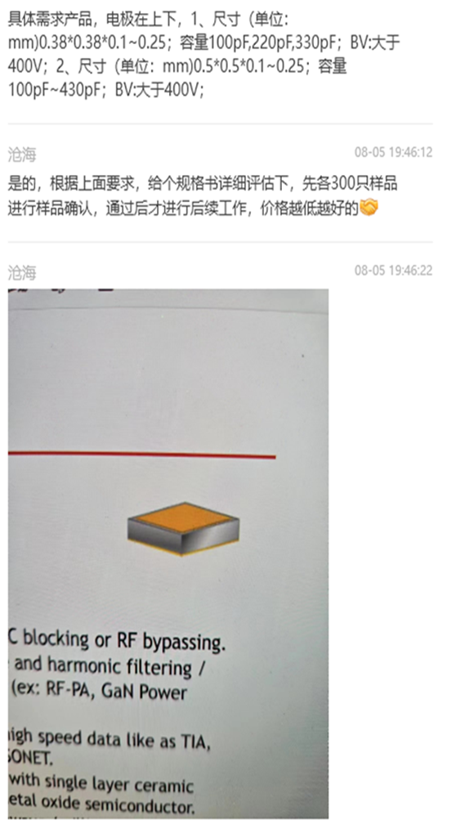
 |  |  |  |  |  |  |  |  |  |  |  |  |  |  |  | 电阻率(Ω.cm)@300K | 面积(m2) | 厚度(Å) | 绝缘电阻(GΩ)
 |  |  |  |  |  |  |  |  |  |  |  |  |  |  | OX | 1.00E+15 | 1.649376E-06 | 6000 | 3.64E+05
 |  |  |  |  |  |  |  |  |  |  |  |  |  |  | Si3N4 | 1.00E+14

300V 系列
 | 客户规格 |  |  |  | Dielectric 介电常数 | Design |  |  |  |  |  |  |  | Block 电容（nF） |  | Unit 电容（nF）
序号 | 尺寸(mm) |  | 电压(V) | Max容值(pF) | k | d(Å) | Trench length (um) | Trench CD(um) | Trench space(um) | Trench depth(um) | Trench数目 | 总unit数 | 层数 | 平面 | Trench | 平面 | Trench | 平面+Trench | 电容总量(pF) | AR
1 | 0.2 | 0.2 | 300 | 86.8 | 6.9 | 5400 | 15 | 1.5 | 1 | 45 | 6 | 21 | 1 | 0.00003 | 0.0010 | 0.0001 | 0.0040 | 0.0041 | 86.8 | 30
2 | 0.2 | 0.2 | 300 | 81.4 | 6.9 | 5400 | 14 | 1.5 | 1 | 45 | 6 | 21 | 1 | 0.00002 | 0.0009 | 0.0001 | 0.0038 | 0.0039 | 81.4 | 30
3 | 0.2 | 0.2 | 300 | 96.9 | 6.9 | 5400 | 13 | 1.5 | 1 | 45 | 5 | 32 | 1 | 0.00002 | 0.0007 | 0.0001 | 0.0030 | 0.0030 | 96.9 | 30
4 | 0.2 | 0.2 | 300 | 90.0 | 6.9 | 5400 | 12 | 1.5 | 1 | 45 | 5 | 32 | 1 | 0.00002 | 0.0007 | 0.0001 | 0.0027 | 0.0028 | 90.0 | 30
5 | 0.2 | 0.2 | 300 | 94.1 | 6.9 | 5400 | 11 | 1.5 | 1 | 45 | 4 | 45 | 1 | 0.00001 | 0.0005 | 0.0001 | 0.0020 | 0.0021 | 94.1 | 30
1 | 0.25 | 0.25 | 300 | 185.9 | 6.9 | 5400 | 15 | 1.5 | 1 | 45 | 6 | 45 | 1 | 0.00003 | 0.0010 | 0.0001 | 0.0040 | 0.0041 | 185.9 | 30
2 | 0.25 | 0.25 | 300 | 174.4 | 6.9 | 5400 | 14 | 1.5 | 1 | 45 | 6 | 45 | 1 | 0.00002 | 0.0009 | 0.0001 | 0.0038 | 0.0039 | 174.4 | 30
3 | 0.25 | 0.25 | 300 | 181.7 | 6.9 | 5400 | 13 | 1.5 | 1 | 45 | 5 | 60 | 1 | 0.00002 | 0.0007 | 0.0001 | 0.0030 | 0.0030 | 181.7 | 30
4 | 0.25 | 0.25 | 300 | 216.6 | 6.9 | 5400 | 12 | 1.5 | 1 | 45 | 5 | 77 | 1 | 0.00002 | 0.0007 | 0.0001 | 0.0027 | 0.0028 | 216.6 | 30
5 | 0.25 | 0.25 | 300 | 160.9 | 6.9 | 5400 | 11 | 1.5 | 1 | 45 | 4 | 77 | 1 | 0.00001 | 0.0005 | 0.0001 | 0.0020 | 0.0021 | 160.9 | 30
1 | 0.38 | 0.38 | 300 | 483.5 | 6.9 | 5400 | 15 | 1.5 | 1 | 45 | 6 | 117 | 1 | 0.00003 | 0.0010 | 0.0001 | 0.0040 | 0.0041 | 483.5 | 30
2 | 0.38 | 0.38 | 300 | 542.5 | 6.9 | 5400 | 14 | 1.5 | 1 | 45 | 6 | 140 | 1 | 0.00002 | 0.0009 | 0.0001 | 0.0038 | 0.0039 | 542.5 | 30
3 | 0.38 | 0.38 | 300 | 499.6 | 6.9 | 5400 | 13 | 1.5 | 1 | 45 | 5 | 165 | 1 | 0.00002 | 0.0007 | 0.0001 | 0.0030 | 0.0030 | 499.6 | 30
4 | 0.38 | 0.38 | 300 | 540.1 | 6.9 | 5400 | 12 | 1.5 | 1 | 45 | 5 | 192 | 1 | 0.00002 | 0.0007 | 0.0001 | 0.0027 | 0.0028 | 540.1 | 30
5 | 0.38 | 0.38 | 300 | 461.9 | 6.9 | 5400 | 11 | 1.5 | 1 | 45 | 4 | 221 | 1 | 0.00001 | 0.0005 | 0.0001 | 0.0020 | 0.0021 | 461.9 | 30
1 | 0.5 | 0.5 | 300 | 913.2 | 6.9 | 5400 | 15 | 1.5 | 1 | 45 | 6 | 221 | 1 | 0.00003 | 0.0010 | 0.0001 | 0.0040 | 0.0041 | 913.2 | 30
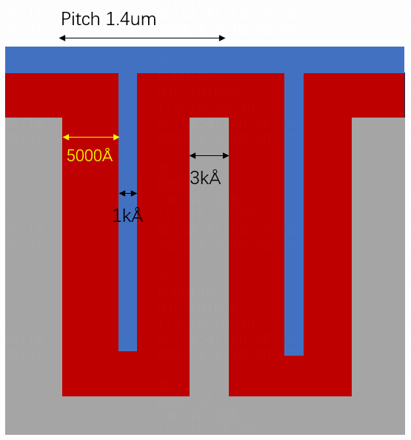
2 | 0.5 | 0.5 | 300 | 976.4 | 6.9 | 5400 | 14 | 1.5 | 1 | 45 | 6 | 252 | 1 | 0.00002 | 0.0009 | 0.0001 | 0.0038 | 0.0039 | 976.4 | 30
3 | 0.5 | 0.5 | 300 | 863.0 | 6.9 | 5400 | 13 | 1.5 | 1 | 45 | 5 | 285 | 1 | 0.00002 | 0.0007 | 0.0001 | 0.0030 | 0.0030 | 863.0 | 30
4 | 0.5 | 0.5 | 300 | 1004.3 | 6.9 | 5400 | 12 | 1.5 | 1 | 45 | 5 | 357 | 1 | 0.00002 | 0.0007 | 0.0001 | 0.0027 | 0.0028 | 1004.3 | 30
5 | 0.5 | 0.5 | 300 | 913.4 | 6.9 | 5400 | 11 | 1.5 | 1 | 45 | 4 | 437 | 1 | 0.00001 | 0.0005 | 0.0001 | 0.0020 | 0.0021 | 913.4 | 30
1 | 0.76 | 0.76 | 300 | 2363.5 | 6.9 | 5400 | 15 | 1.5 | 1 | 45 | 6 | 572 | 1 | 0.00003 | 0.0010 | 0.0001 | 0.0040 | 0.0041 | 2363.5 | 30
2 | 0.76 | 0.76 | 300 | 2406.2 | 6.9 | 5400 | 14 | 1.5 | 1 | 45 | 6 | 621 | 1 | 0.00002 | 0.0009 | 0.0001 | 0.0038 | 0.0039 | 2406.2 | 30
3 | 0.76 | 0.76 | 300 | 2195.2 | 6.9 | 5400 | 13 | 1.5 | 1 | 45 | 5 | 725 | 1 | 0.00002 | 0.0007 | 0.0001 | 0.0030 | 0.0030 | 2195.2 | 30
4 | 0.76 | 0.76 | 300 | 2520.5 | 6.9 | 5400 | 12 | 1.5 | 1 | 45 | 5 | 896 | 1 | 0.00002 | 0.0007 | 0.0001 | 0.0027 | 0.0028 | 2520.5 | 30
5 | 0.76 | 0.76 | 300 | 2132.0 | 6.9 | 5400 | 11 | 1.5 | 1 | 45 | 4 | 1020 | 1 | 0.00001 | 0.0005 | 0.0001 | 0.0020 | 0.0021 | 2132.0 | 30

 | 客户规格 |  |  |  | Dielectric 介电常数 | Design |  |  |  |  |  |  |  | Block 电容（nF） |  | Unit 电容（nF）
序号 | 尺寸(mm) |  | 电压(V) | Max容值(pF) | k | d(Å) | Trench length (um) | Trench CD(um) | Trench space(um) | Trench depth(um) | Trench数目 | 总unit数 | 层数 | 平面 | Trench | 平面 | Trench | 平面+Trench | 电容总量(pF) | AR
3 | 0.2 | 0.2 | 300 | 97 | 6.9 | 5400 | 13 | 1.5 | 1 | 45 | 5 | 32 | 1 | 0.00002 | 0.0007 | 0.0001 | 0.0030 | 0.0030 | 96.9 | 30
4 | 0.25 | 0.25 | 300 | 217 | 6.9 | 5400 | 12 | 1.5 | 1 | 45 | 5 | 77 | 1 | 0.00002 | 0.0007 | 0.0001 | 0.0027 | 0.0028 | 216.6 | 30
4 | 0.38 | 0.38 | 300 | 540 | 6.9 | 5400 | 12 | 1.5 | 1 | 45 | 5 | 192 | 1 | 0.00002 | 0.0007 | 0.0001 | 0.0027 | 0.0028 | 540.1 | 30
4 | 0.5 | 0.5 | 300 | 1004 | 6.9 | 5400 | 12 | 1.5 | 1 | 45 | 5 | 357 | 1 | 0.00002 | 0.0007 | 0.0001 | 0.0027 | 0.0028 | 1004.3 | 30
4 | 0.76 | 0.76 | 300 | 2521 | 6.9 | 5400 | 12 | 1.5 | 1 | 45 | 5 | 896 | 1 | 0.00002 | 0.0007 | 0.0001 | 0.0027 | 0.0028 | 2520.5 | 30

 | 0.25 | 0.25 | 250 | 220 | 3.9 | 4000 | 250 |  |  |  |  |  |  | 0.00539
 | 0.25 | 0.25 | 250 | 220 | 6.9 | 4000 | 250 |  |  |  |  |  |  | 0.00954

 |  |  |  | MIM |  |  | 50.953846154

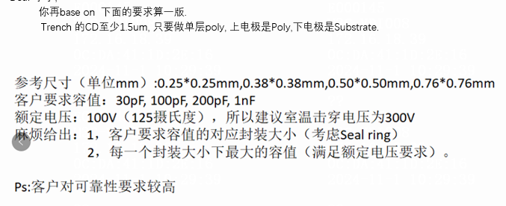

 |  |  |  |  |  |  | 0.0625
 |  |  |  |  |  |  | 0.217728
 |  |  |  |  |  |  |  |  |  |  |  |  |  | X(um) | Y(um) | Block size | 总组数
 |  |  |  |  |  |  |  |  |  |  |  |  |  | 200 | 200 | 15 | 21
 |  |  |  |  |  |  |  |  |  |  |  |  |  |  |  | 14 | 21
 |  |  |  |  |  |  |  |  |  |  |  |  |  |  |  | 13 | 32
 |  |  |  |  |  |  |  |  |  |  |  |  |  |  |  | 12 | 32
 |  |  |  |  |  |  |  |  |  |  |  |  |  |  |  | 11 | 45
 |  |  |  |  |  |  |  |  |  |  |  |  |  | 250 | 250 | 15 | 45
 |  |  |  |  |  |  |  |  |  |  |  |  |  |  |  | 14 | 45
 |  |  |  |  |  |  |  |  |  |  |  |  |  |  |  | 13 | 60
 |  |  |  |  |  |  |  |  |  |  |  |  |  |  |  | 12 | 77
 |  |  |  |  |  |  |  |  |  |  |  |  |  |  |  | 11 | 77
 |  |  |  |  |  |  |  |  |  |  |  |  |  | 380 | 380 | 15 | 117
 |  |  |  |  |  |  |  |  |  |  |  |  |  |  |  | 14 | 140
 |  |  |  |  |  |  |  |  |  |  |  |  |  |  |  | 13 | 165
 |  |  |  |  |  |  |  |  |  |  |  |  |  |  |  | 12 | 192
 |  |  |  |  |  |  |  |  |  |  |  |  |  |  |  | 11 | 221
 |  |  |  |  |  |  |  |  |  |  |  |  |  | 500 | 500 | 15 | 221
 |  |  |  |  |  |  |  |  |  |  |  |  |  |  |  | 14 | 252
 |  |  |  |  |  |  |  |  |  |  |  |  |  |  |  | 13 | 285
 |  |  |  |  |  |  |  |  |  |  |  |  |  |  |  | 12 | 357
 |  |  |  |  |  |  |  |  |  |  |  |  |  |  |  | 11 | 437
 |  |  |  |  |  |  |  |  |  |  |  |  |  | 760 | 760 | 15 | 572
 |  |  |  |  |  |  |  |  |  |  |  |  |  |  |  | 14 | 621
 |  |  |  |  |  |  |  |  |  |  |  |  |  |  |  | 13 | 725
 |  |  |  |  |  |  |  |  |  |  |  |  |  |  |  | 12 | 896
 |  |  |  |  |  |  |  |  |  |  |  |  |  |  |  | 11 | 1020

